Лист1
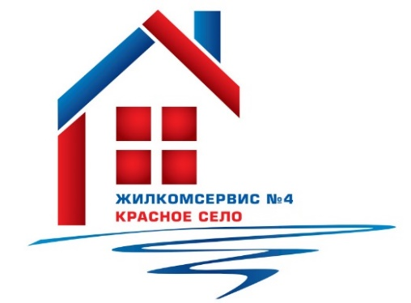

 |  |  | Адресная программа
 |  |  | по ремонту фасадов
 |  |  | многоквартирных домов на 2022 г.

№ п/п | Адрес | Объем работ (м2) | Срок выполнения работ
1 | Красносельское ш., д.42, лит.А | 71 | 3-й квартал
2 | Красносельское ш., д.38, лит.А | 73 | 3-й квартал
3 | Красносельское ш., д.40, лит.А | 70 | 3-й квартал
4 | Красносельское ш., д.44, к.3, лит.А | 78 | 3-й квартал
5 | ул.Политрука Пасечника, д. 2, лит.А | 120 | 2-й квартал
6 | ул.Политрука Пасечника, д .5 к.2, лит.А | 104 | 3-й квартал
7 | ул.Политрука Пасечника, д. 6, лит.А | 105 | 3-й квартал
8 | ул.Политрука Пасечника, д. 7, лит.А | 18 | 4-й квартал
9 | ул.Политрука Пасечника, д. 9, лит.А | 95 | 2-й квартал
10 | ул.Политрука Пасечника, д. 11 к.2, лит.А | 61 | 3-й квартал
11 | ул.Красногородская, д. 5 к.1, лит.А | 126 | 3-й квартал
12 | ул.Красногородская, д. 9 к.1, лит.А | 108 | 3-й квартал
13 | Гатчинское ш., д. 4 к.2, лит.А | 90 | 3-й квартал
14 | Гатчинское ш., д. 13 к.3, лит.А | 92 | 3-й квартал
15 | Кингисеппское ш., д. 10 к.1, лит.А | 80 | 3-й квартал
16 | ул.Октябрьская, д. 15, лит.А | 50 | 3-й квартал
17 | ул.Нарвская, д. 8 к.1, лит.А | 12 | 3-й квартал
18 | ул.Заречная, д. 2, лит.А | 40 | 3-й квартал
19 | ул.Заречная, д. 14, лит.А | 40 | 3-й квартал
 | ИТОГО: | 1433

